상품제안서
VIP골드 볼마커+네임텍set | 상품코드: S14161

 |  |  |  |  |  |  | 02-713-8555 | www.synergygift.co.kr
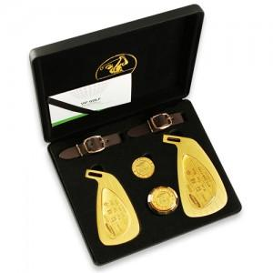

【상세/제작정보】 | VIP용 순금네이텍 볼마커 세트

【인쇄/포장옵션】 | / 포장지포장

【공급단가】 | 수량 | 6~ | 30~ | 50~ | 100~ | 500~
*VAT별도 | 단가 | 87,750원 | 84,500원 | 81,250원 | 78,000원 | 76,050원

【상품 URL】 | https://www.synergygift.co.kr:443/src/goods_detail.php?gdno=5699

